Munka1
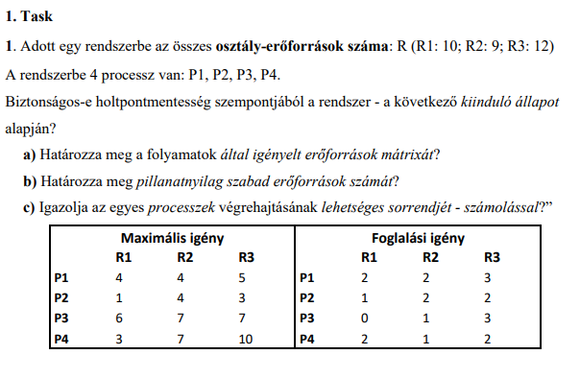

 |  |  |  |  |  |  |  |  |  |  | 1/a)

 |  |  |  |  |  |  |  |  |  |  | Igény = Max.Igény - Foglal
 |  |  |  |  |  |  |  |  |  |  |  | R1 | R2 | R3
 |  |  |  |  |  |  |  |  |  |  | P1 | 2 | 2 | 2
 |  |  |  |  |  |  |  |  |  |  | P2 | 0 | 2 | 1
 |  |  |  |  |  |  |  |  |  |  | P3 | 6 | 6 | 4
 |  |  |  |  |  |  |  |  |  |  | P4 | 1 | 6 | 8

 | 1/b) | Összes osztály-erőforrások száma: R (R1: 10; R2: 9; R3: 12)

 |  | Foglallási igény
 |  |  | R1 | R2 | R3 | R1 erőforrások száma: 10-5= 5 |  |  |  |  |  |  | Szabad erőforrások száma:
 |  | P1 | 2 | 2 | 3 |  |  |  |  |  |  |  | KÉSZLET: (5,3,2)
 |  | P2 | 1 | 2 | 2 | R2 erőforrások száma: 9-6= 3
 |  | P3 | 0 | 1 | 3
 |  | P4 | 2 | 1 | 2 | R3 erőforrások száma: 10-12=2
 |  |  | 5 | 6 | 10

 |  |  | Jelenleg a KÉSZLET:(5,3,2)

 |  |  |  |  |  | P1 igénye kielégíthető
MAX.IGÉNY |  |  |  | Foglallási igény |  |  |  | KÉSZLET | IGÉNY
 | R1 | R2 | R3 |  | R1 | R2 | R3 | 5,3,2 |  | R1 | R2 | R3
P1 | 4 | 4 | 5 | P1 | 2 | 2 | 3 |  | P1 | 2 | 2 | 2
P2 | 1 | 4 | 3 | P2 | 1 | 2 | 2 |  | P2 | 0 | 2 | 1
P3 | 6 | 7 | 7 | P3 | 0 | 1 | 3 |  | P3 | 6 | 6 | 4
P4 | 3 | 7 | 10 | P4 | 2 | 1 | 2 |  | P4 | 1 | 6 | 8

 |  |  |  |  |  | P1 le tud futni
MAX.IGÉNY |  |  |  | Foglallási igény |  |  |  | KÉSZLET | IGÉNY
 | R1 | R2 | R3 |  | R1 | R2 | R3 | 7,5,5 |  | R1 | R2 | R3
P1 | 4 | 4 | 5 | P1 | 0 | 0 | 0 |  | P1
P2 | 1 | 4 | 3 | P2 | 1 | 2 | 2 |  | P2 | 0 | 2 | 1
P3 | 6 | 7 | 7 | P3 | 0 | 1 | 3 |  | P3 | 6 | 6 | 4
P4 | 3 | 7 | 10 | P4 | 2 | 1 | 2 |  | P4 | 1 | 6 | 8

 |  |  |  |  |  | P2 igénye kielégíthető, majd lefut (7,5,5)
MAX.IGÉNY |  |  |  | Foglallási igény |  |  |  | KÉSZLET | IGÉNY
 | R1 | R2 | R3 |  | R1 | R2 | R3 | 8,7,7 |  | R1 | R2 | R3
P1 | 4 | 4 | 5 | P1 | 0 | 0 | 0 |  | P1
P2 | 1 | 4 | 3 | P2 | 0 | 0 | 0 |  | P2
P3 | 6 | 7 | 7 | P3 | 0 | 1 | 3 |  | P3 | 6 | 6 | 4
P4 | 3 | 7 | 10 | P4 | 2 | 1 | 2 |  | P4 | 1 | 6 | 8

 |  |  |  |  |  | P3 igénye kielégithető, majd lefut (8,7,7)
MAX.IGÉNY |  |  |  | Foglallási igény |  |  |  | KÉSZLET | IGÉNY
 | R1 | R2 | R3 |  | R1 | R2 | R3 | 8,8,10 |  | R1 | R2 | R3
P1 | 4 | 4 | 5 | P1 | 0 | 0 | 0 |  | P1
P2 | 1 | 4 | 3 | P2 | 0 | 0 | 0 |  | P2
P3 | 6 | 7 | 7 | P3 | 0 | 0 | 0 |  | P3
P4 | 3 | 7 | 10 | P4 | 2 | 1 | 2 |  | P4 | 1 | 6 | 8

 |  |  |  |  |  | P4 igénye kielégíthető, majd lefut (8,8,10)
MAX.IGÉNY |  |  |  | Foglallási igény |  |  |  | KÉSZLET | IGÉNY
 | R1 | R2 | R3 |  | R1 | R2 | R3 | 10,9,12 |  | R1 | R2 | R3
P1 | 4 | 4 | 5 | P1 | 0 | 0 | 0 |  | P1
P2 | 1 | 4 | 3 | P2 | 0 | 0 | 0 |  | P2
P3 | 6 | 7 | 7 | P3 | 0 | 0 | 0 |  | P3
P4 | 3 | 7 | 10 | P4 | 0 | 0 | 0 |  | P4

A rendszer biztonságos állapotban van: a processzorok végrehajtási sorrendje: P1 - P2 - P3 - P4

